10,2,3
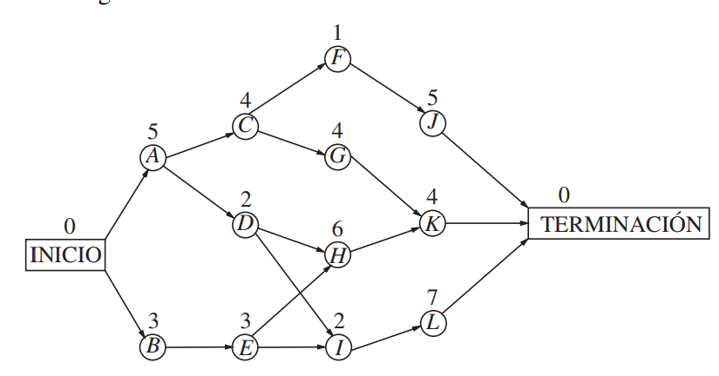
etapa 5
 | ir a T | t*(s5) | X*5
J | 10 | 10 | ir a T
K | 9 | 9 | ir a T
L | 7 | 7 | ir a T
etapa 4
 | ir a J | ir a K | ir a L | t*(s4) | X*4
F | 15 |  |  | 15 | ir a J
G |  | 13 |  | 13 | ir a K
H |  | 13 |  | 13 | ir a K
I |  |  | 14 | 14 | ir a L
etapa 3
 | ir a F | Ir a G | Ir a H | ir a I | t*(s3) | X*3
C | 16 | 17 |  |  | 17 | ir a G
D |  |  | 19 | 16 | 19 | ir a H
E |  |  | 19 | 16 | 19 | ir a H
etapa 2
 | ir a C | Ir a D | ir a E | t*(s2) | X*2
A | 21 | 21 |  | 21 | ir a C y D
B |  |  | 22 | 22 | ir a E
etapa 1
 | ir a A | ir a B | t*(s5) | X*5
Inicio | 26 | 25 | 26 | ir a A

